Projekt INNOBier
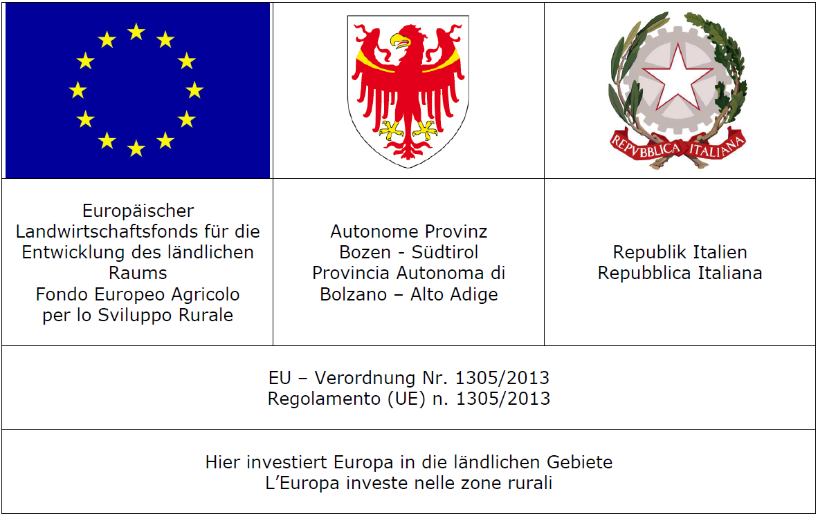
Berechnung des Malt Quality Index - Index für Malzqualität

Dieser Rechner wurde im Rahmen des Projekts "INNOBier" durch das Versuchszentrum Laimburg erstellt.

Finanziert wurde die Projektarbeit durch:

Italiano


Calcolare il MQI | Malt Quality Index |  | (Deutsche Version 2. Arbeitsblatt)

Come viene calcolato? |  |  |  | Calculazione
1. Trasformazione dei valori
I valori numerici dei diversi parametri sono molto diversi. Per poterli paragonare è necessario trasformare i valori con una equazione lineare. |  |  |  | Trasformazione
 |  |  |  |  | Inserire il valore | Risultato

 |  |  |  | Indice Kohlbach | 50 | 5.941
Indice Kolbach | y = 3,9697*x-0,0472*x²-74,544 |  |  | Friabilità | 90 | 7.714
Friabilità | y = 0,2583*x-15,533 |  |  | Estratto | 88 | 9.5316
Estratto | y = 0,5332*x-37,390 |  |  | Attenuazione finale | 80 | 3.909
Attenuazione finale | y = 0,7272*x-54,267
 |  |  |  | Ponderazione dei valori
2. Ponderazione dei valori trasformati
Lo scopo del MQI e dei parametri usati è di combinare i parametri relativi alla solubilità proteica, alla capacità di rottura e alla trasformazione dei carboidrati. I parametri hanno un’influenza diversa sul processo e l’economia. Per quello i valori trasformati vengono ponderati riguardando in funzione della loro importanza. |  |  |  | Indice Kohlbach |  | 5.941
 |  |  |  | Friabilità |  | 11.571
 |  |  |  | Estratto |  | 28.5948
 |  |  |  | Attenuazione finale |  | 3.909
 |  |  |  |  |  | 50.0158
 |  |  |  | Trasformazione della somma
 |  |  |  |  |  | 7.76133308
Indice Kohlbach | *1
Friabilità | *1,5 |  |  | Classificazione
Estratto | *3 |  |  |  |  | ++
Attenuazione finale | *1 |  |  |  | Orzo da birra: bene - molto bene

3. Trasformazione della somma
Per poter classificare i risultati con una scala che viene usata spesso sul livello internazionale (1-9), la somma dei punti viene trasformata una seconda volta con una equazione lineare.

y = 0,2426*x-4,3725

4. Classificazione
Così risulta la scala:
Punteggio |  | Valutazione
8,1 – 9,0 | +++ | Orzo da birra: molto bene
7,1 – 8,0 | ++ | Orzo da birra: bene – molto bene
6,1 – 7,0 | + | Orzo da birra: bene
5,1 – 6,0 | (0) | Orzo da birra: limitato
4,1 – 5,0 | 0 | Orzo da foraggio

